Epidemiologischer Bericht 2
Alterspezifische Inzidenzraten im Zeitraum 2019/2020 und im Zeitverlauf

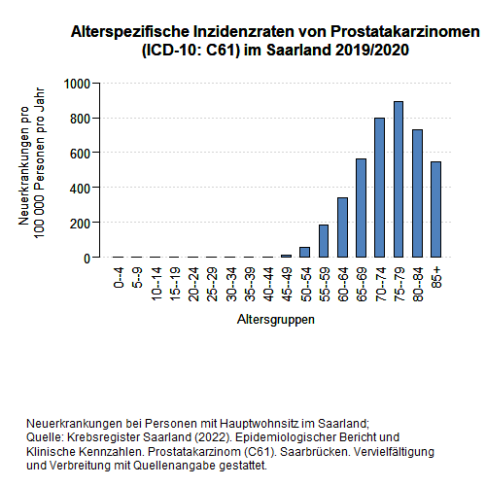
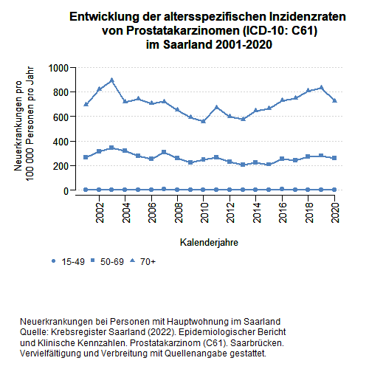

-> Inhaltsverzeichnis

Epidemiologischer Bericht 3
Altersstandardisierte Neuerkrankungs- und Sterberaten im Zeitverlauf

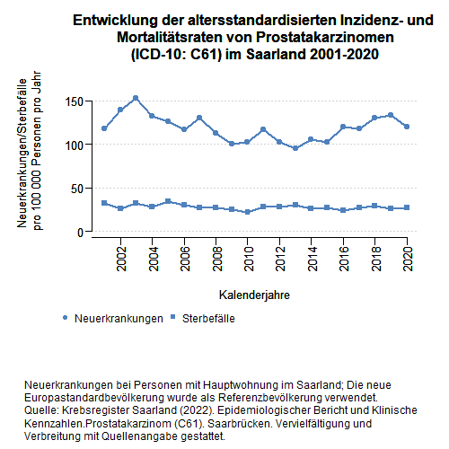

-> Inhaltsverzeichnis

Epidemiologischer Bericht 4
Verteilung relevanter klinischer Charakteristika der Tumorerkrankungen im Zeitraum 2019/2020
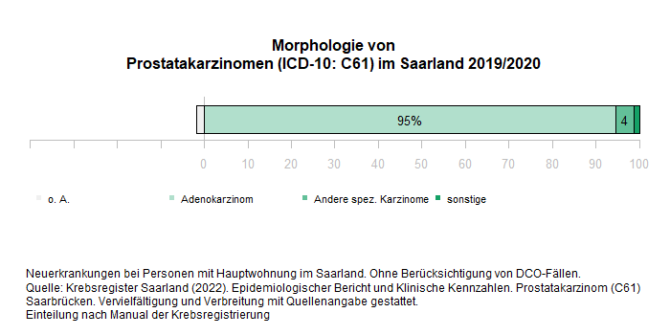

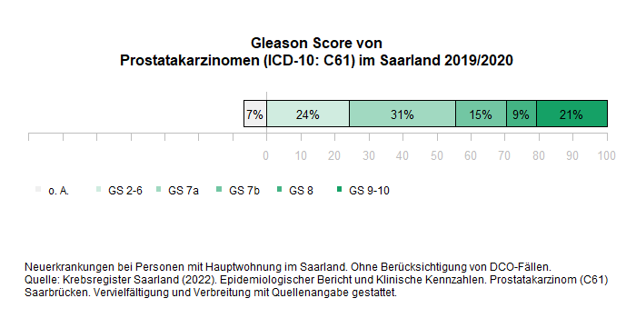

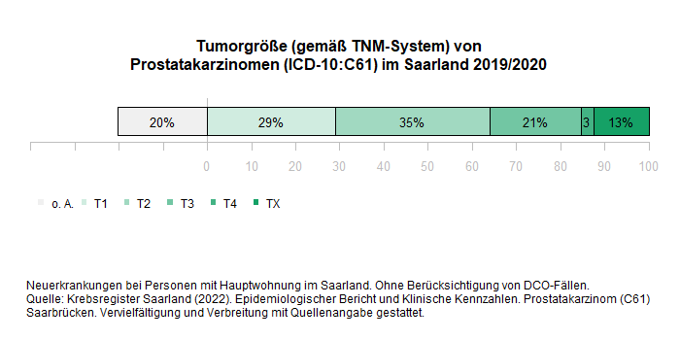

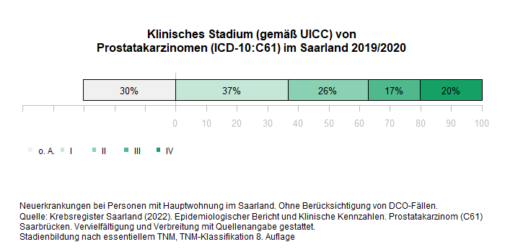

-> Inhaltsverzeichnis

Epidemiologischer Bericht 5
Gesamtüberleben und tumorspezifisches Überleben im Zeitraum 2011-2020

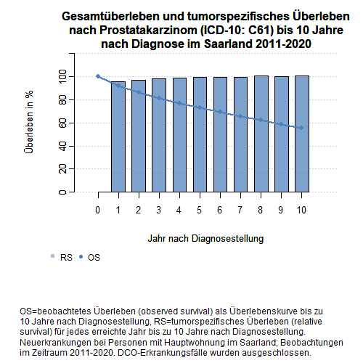

-> Inhaltsverzeichnis

Klinische Kennzahlen 2
Lokalisation von Fernmetastasen bis spätestens 3 Monate nach Diagnosestellung 2019/2020

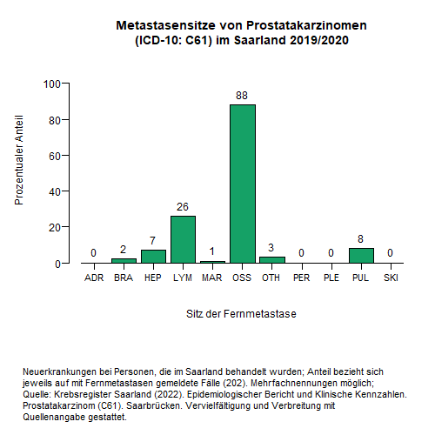

-> Inhaltsverzeichnis

Klinische Kennzahlen 3
Häufigste eingesetzte operative Prozeduren und Substanzen systemischer Therapien im Zeitraum 2019/2020

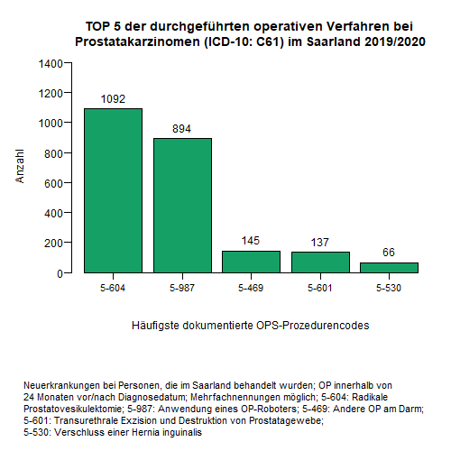
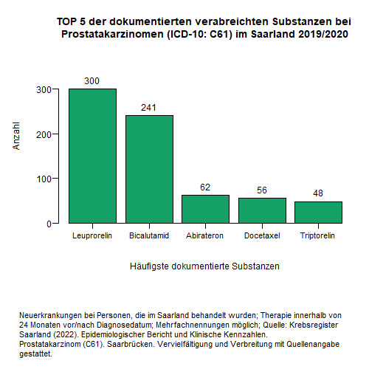

-> Inhaltsverzeichnis

